说明
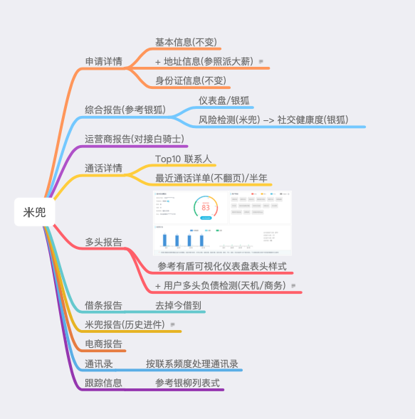
本报告设计基于目前米兜借条; 凡不加以特殊说明, 皆以目前现有结构为准.. 原型页面地址: https://paulwan.github.io/StaticPages/report_v190131/reportpage1.html

多头报告
多头报告 - 接入天机的多头负债
子版块 | 字段名 | 数据样例 |  | 其他参考
画像维度 |  | 有盾数据
 | 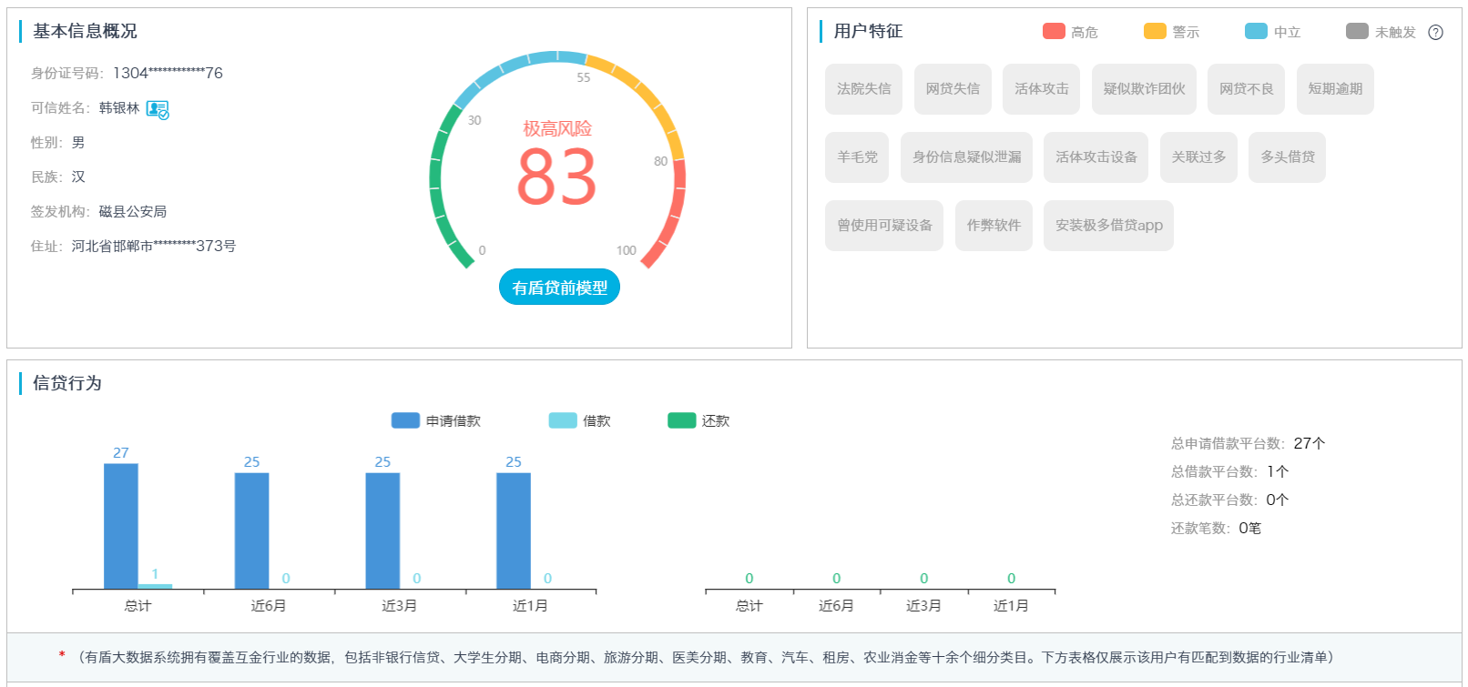

订单数据 |  |  | 参考:天盾云控

 | 单期贷款总订单数 | 0
 | 多期贷款总订单数 | 0
 | 已结清订单数 | 0
 | 未到期待结清订单数 | 0
 | 逾期待结清订单数 | 0
查询数据 |  |  | 参考:天盾云控
 | 近7天被查询次数 | 0
 | 近7天被查询机构数 | 0
 | 近7天申请订单数 | 0
 | 近7天申请订单对应机构数 | 0
 | 近7天审批通过订单数 | 0
 | 近7天审批通过机构数 | 0
 | 近7天内放款订单数 | 0
 | 近7天内放款机构数 | 0
 | 近30天被查询次数 | 0
 | 近30天被查询机构数 | 0
 | 近30天申请订单数 | 0
 | 近30天申请订单对应机构数 | 0
 | 近30天审批通过订单数 | 0
 | 近30天审批通过订单对应机构数 | 0
 | 近30天内放款订单数 | 0
 | 近30天内放款订单对应机构数 | 0
 | 近90天被查询次数 | 0
 | 近90天被查询机构数 | 0
 | 近90天申请订单数 | 0
 | 近90天申请订单对应机构数 | 0
 | 近90天审批通过订单数 | 0
 | 近90天审批通过订单对应机构数 | 0
 | 近90天内放款订单数 | 0
 | 近90天内放款订单对应机构数 | 0
 | 近180天被查询次数 | 0
 | 近180天被查询机构数 | 0
 | 近180天申请订单数 | 0
 | 近180天申请订单对应机构数 | 0
 | 近180天审批通过订单数 | 0
 | 近180天审批通过订单对应机构数 | 0
 | 近180天内放款订单数 | 0
 | 近180天内放款订单对应机构数 | 0
时效 |  |  | 参考:天盾云控
 | 第一次申请时间距今日天数 | 0
 | 最后一次申请时间距今日天数 | 0
 | 第一次贷款时间距今日天数 | 0
 | 最后一次贷款时间距今日天数 | 0

